상품제안서
플레오맥스 접이식 고속 무선충전기 15W | 상품코드: S40759

 |  |  |  |  |  |  | 02-713-8555 | www.synergygift.co.kr
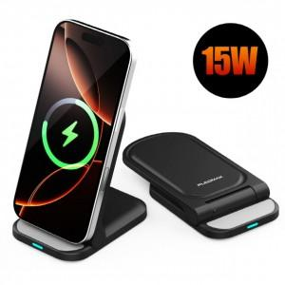 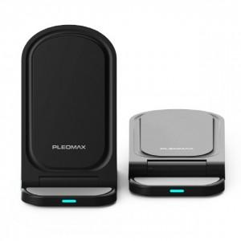 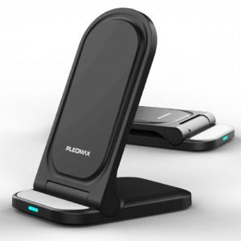

【상세/제작정보】

【인쇄/포장옵션】 | 레이저, 풀칼라 / 포장지포장

【공급단가】 | 수량 | 50~ | 100~ | 300~ | 1,000~ | 5,000~
*VAT별도 | 단가 | 5,900원 | 5,700원 | 5,400원 | 5,200원 | 5,000원

【상품 URL】 | https://www.synergygift.co.kr:443/src/goods_detail.php?gdno=40759

